Imagenes
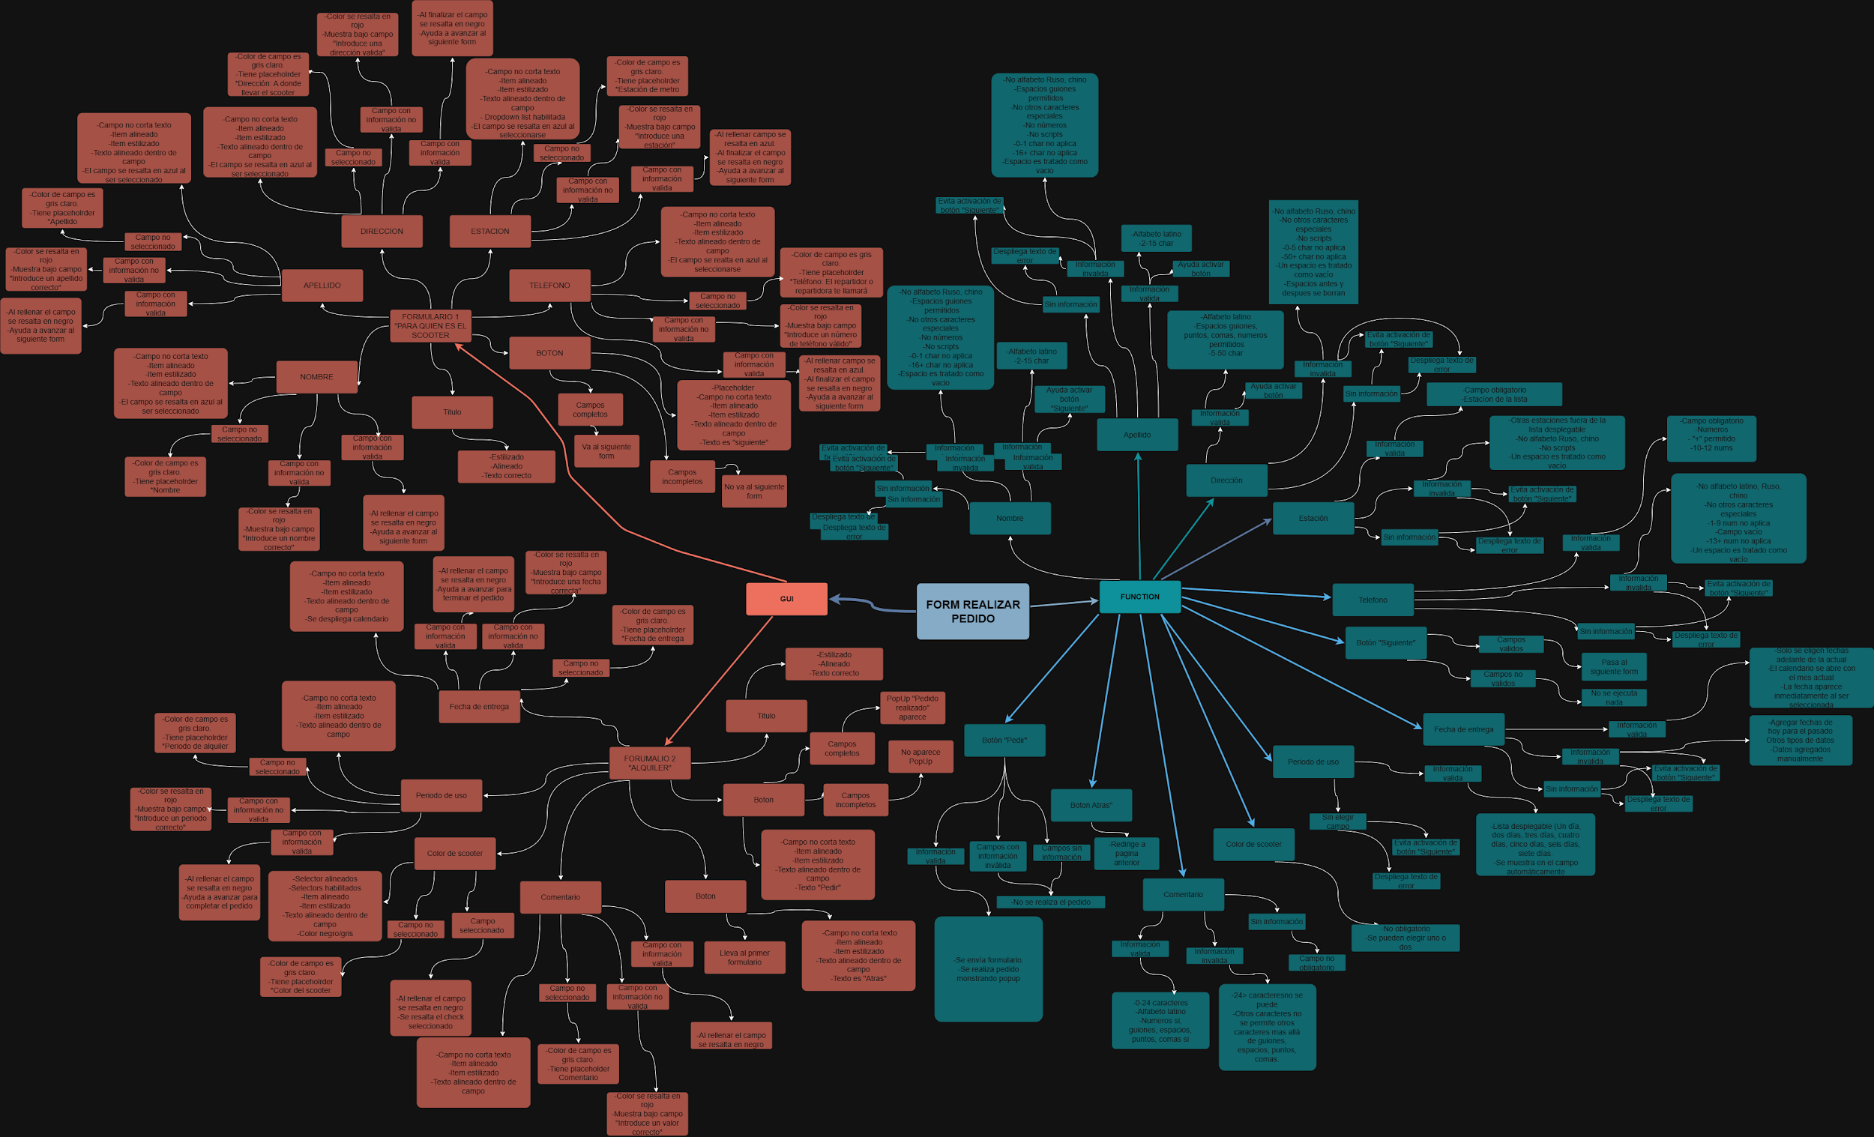
Capturas de pantalla

Mapa mental

